Machines
Fiche suivi - Machines
photos des machines de la section CAP PPB |  | achat | Inventaire | maintenance
Date:
Nom Agent
ROBOT - COBOT
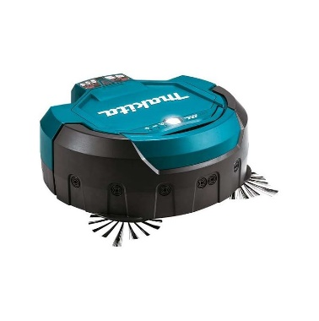 https://racetools.fr/ | Robot aspirateur
MONOBROSSES
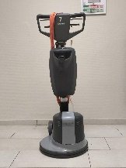 | Monobrosse filaire
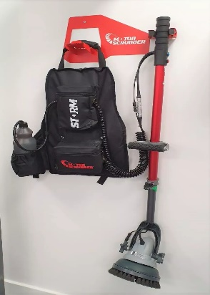 https://www.lvmat.fr | Monobrosse portative à batterie
AUTOLAVEUSES
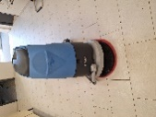 | Autolaveuse à conducteur accompagnant
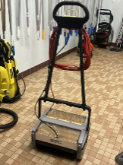 | Rotolaveur
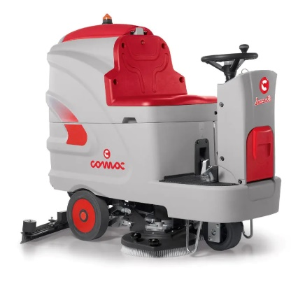 | Autolaveuse autoportée
NETTOYEUR VAPEUR
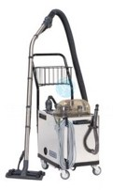 | Nettoyeur vapeur
ASPIRATEURS
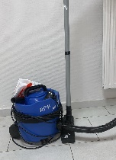 | Aspirateur à poussière
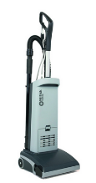 | Aspirobrosseur
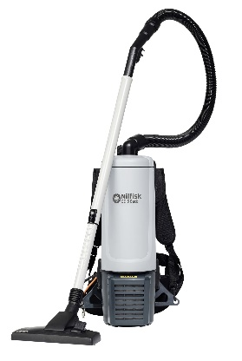 | Aspirateur dorsal à batterie
 | Aspirateur mixte
Injecteur-extracteur
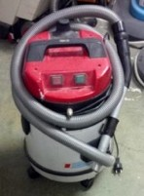 | injecteur-extracteur
NETTOYEUR HAUTE PRESSION
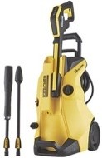 | nettoyeur haute-pression
CANON À MOUSSE
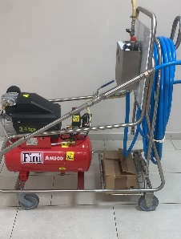 | canon à mousse

